2020_12_data
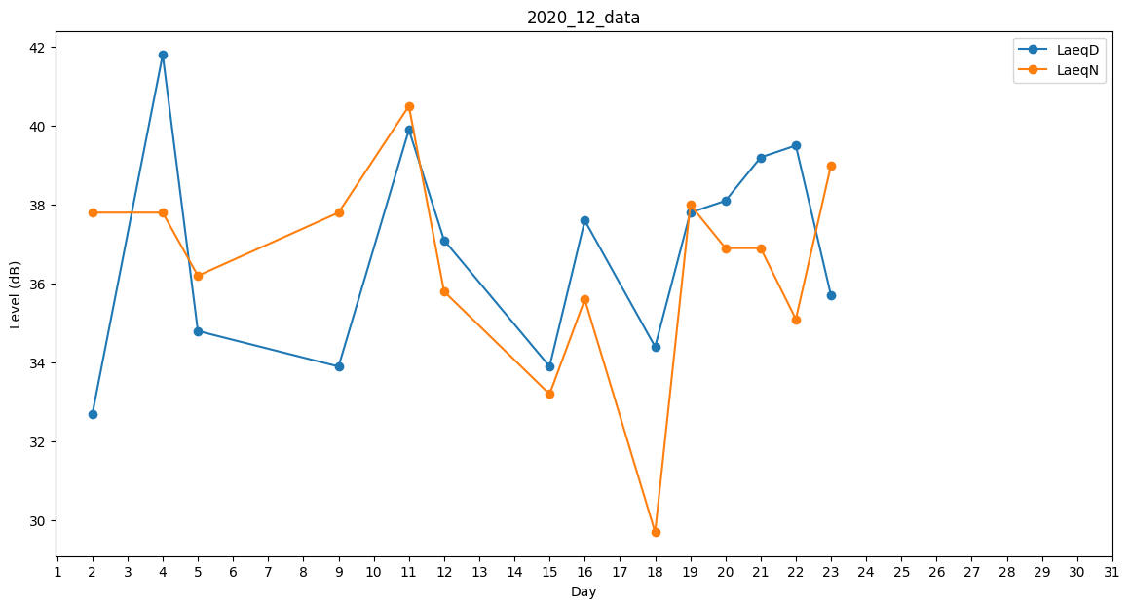
Day | LaeqD | LaeqN
1 | 0 | 33.2
2 | 32.7 | 37.8
3 | 36.9 | 0
4 | 41.8 | 37.8
5 | 34.8 | 36.2
6 | 40.1 | 0
7 | 36.9 | 0
8 | 0 | 0
9 | 33.9 | 37.8
10 | 40 | 0
11 | 39.9 | 40.5
12 | 37.1 | 35.8
13 | 0 | 0
14 | 39.9 | 0
15 | 33.9 | 33.2
16 | 37.6 | 35.6
17 | 40.4 | 0
18 | 34.4 | 29.7
19 | 37.8 | 38
20 | 38.1 | 36.9
21 | 39.2 | 36.9
22 | 39.5 | 35.1
23 | 35.7 | 39
24 | 36 | 0
25 | 0 | 0
26 | 0 | 0
27 | 38.2 | 0
28 | 40.4 | 0
29 | 0 | 40.3
30 | 42.3 | 0
31 | 0 | 0

